软件研发岗考试说明
软件研发岗技能考试说明
员工职等 （如申请晋升，参考申请职等如14职等申请晋升13职等，则按照13职等考试范围） | 对应软考方向 | 参考教材 | 考试范围
13、14、15职等 | 软件设计师 | 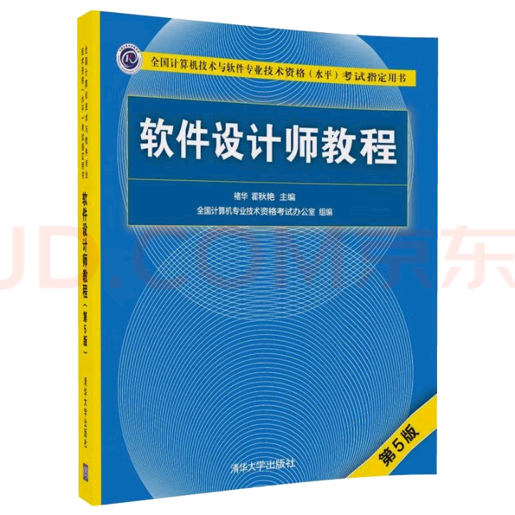 | 考试范围参考：软件研发通识知识（中级）+LLM应用开发 | 掌握程度说明： 精通：对应职级应承担的本职工作的要求，在工作中能够灵活应用。 理解：在工作中会涉及，可能会承接一定的相关工作，但不是本职级主要的要求，在工作中能够在别人的支持下进行应用。
12及以上职等 | 系统架构设计师 | 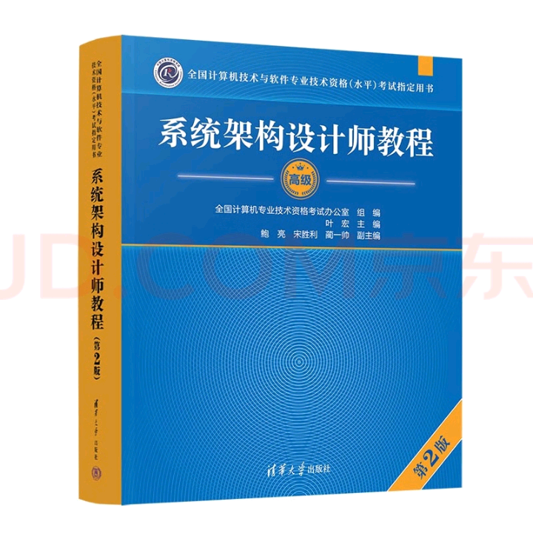 | 考试范围参考：软件研发通识知识（中级）+软件研发通识知识（高级）+LLM应用开发

